关系图
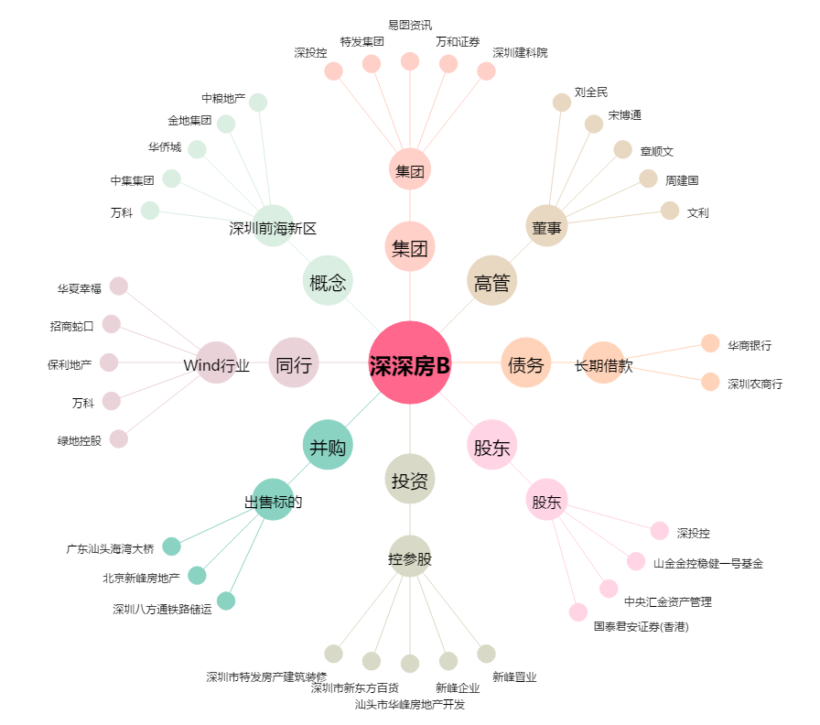
深深房B[200029.SZ] - 关系概览图

